시중가 근거서류
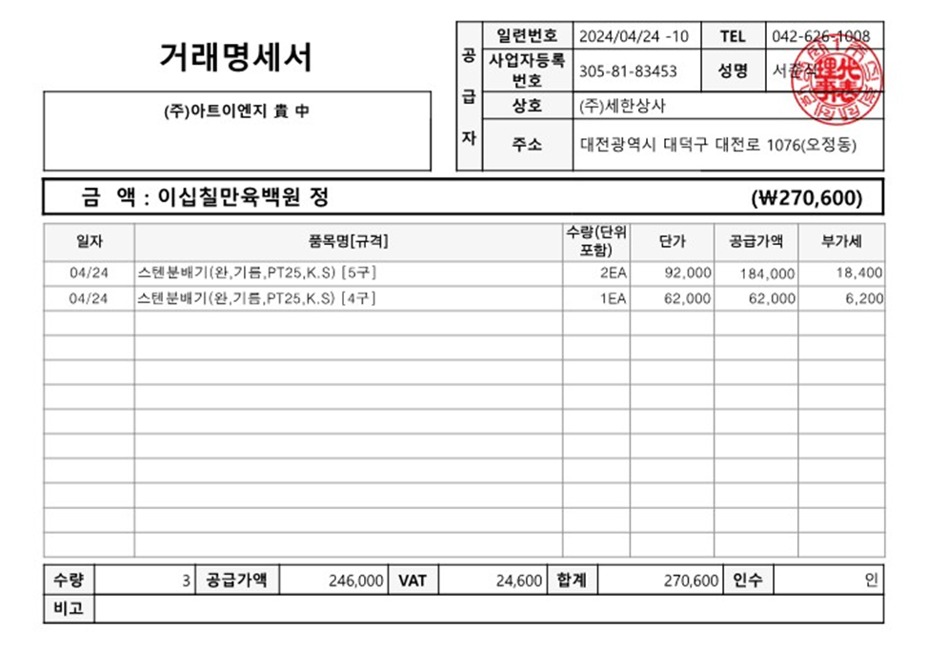

<첨부_ 시중가 증빙>

<첨부_ 시중가 증빙>

